Bug-CP-02
PLANTILLA DE HOJA DE ERRORES
ID DE ERROR | PROBADOR
Bug-CP-14 | Marllulit

TÍTULO DEL ERROR | FECHA DE ENVÍO DEL ERROR
Cierre de sesión y borrado de historial tras error de validación (F5) /(Pérdida de datos). | 2026-03-06

DESCRIPCIÓN DEL ERROR | Precondiciones
Tras disparar el error de "Límite excedido", la UI queda en un estado inestable. Al presionar F5, el sistema cierra la sesión y el historial de transacciones diarias desaparece del Dashboard. | • Usuario autenticado. • Ya haber realizado monto máximo por día
Test Data | Pasos
Monto: $50.001 y $100.000 | 1. Realizar transferencia > $50.000. 2. Recibir mensaje de error. 3. Presionar F5. 4. Reingresar al sistema.
Resultado Esperado | Resultado Obtenido
Sesión persistente y persistencia de movimientos previos en el historial. | Logout forzado y tabla de movimientos vacía.

URL DONDE SE ENCONTRÓ EL ERROR si corresponde | PLATAFORMA EN LA QUE SE ENCONTRÓ EL ERROR
https://homebanking-demo-tests.netlify.app/ | Sistema Operativo: Windows 11 /Resolución 1920x1080
NAVEGADOR UTILIZADO si un error en línea | Versión / Build
Navegadores: Chrome y Microsoft Edge (última versión) | 3

CAPTURA DE PANTALLA QUE DEMUESTRA EL COMPORTAMIENTO DEL ERROR
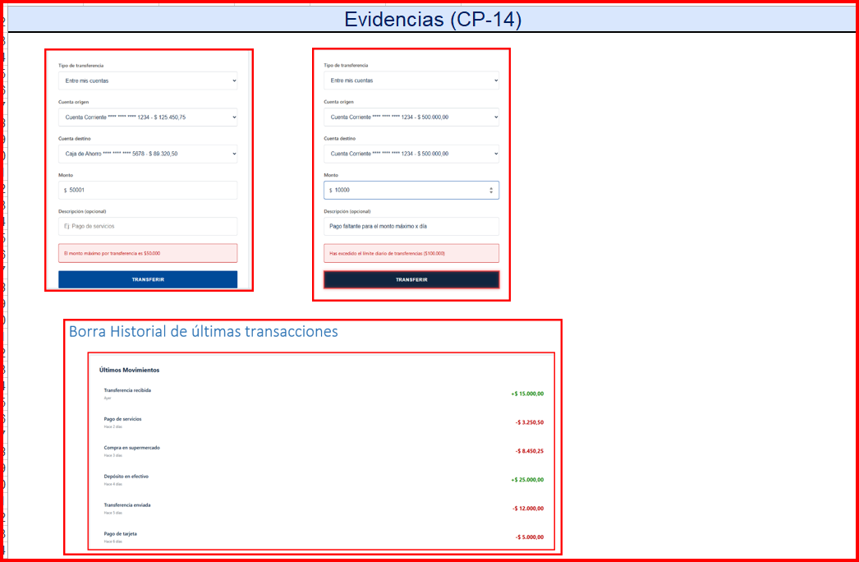

ERROR ASIGNADO A | FECHA Y HORA ASIGNADAS

PRIORIDAD en comparación con otros errores | SEVERIDAD
Muy Alta | Crítica

